概要
概要
 | ■はじめに
 |  | 本文書は、BuildOid2Step（以下、本ツール）の機能仕様について記したものである。

 | ■インプット情報
 |  | 本文書を作成するにあたって以下の資料等をインプット情報として用いた。

 |  |  | 資料名 | パス
 |  |  | 要件定義書 | \\win\tdc\Common\dev2-4G\05_Project\23期\グローバルPJ\資料\建物・階数紐付け\要件定義書（BuildOid2Step）.xlsx

 | ■アプリケーション構成
 |  | 本ツールの構成を以下に示す。
メッシュリスト

SDE
PGDB、FGDBも可
BuildOid2Step

実行ログファイル
エラーログファイル

 | ■開発環境
 |  | 本ツールの開発環境を以下に示す。

 |  |  | クライアント環境
 |  |  | OS | Windows7 SP1
 |  |  | 開発ツール | Visual Studio 2015 (Professional Edition)
 |  |  | プログラム言語 | C++
 |  |  | その他 | なし

 | ■動作環境
 |  | 本ツールの動作環境を以下に示す。

 |  |  | OS | Windows7 SP1
 |  |  | フレームワーク
 |  |  | 必須コンポーネント | VC11 ランタイム
 |  |  | WEBブラウザ
 |  |  | その他 | データベース接続にパスワードが必要

 | ■ビルド仕様
 |  |  | 関連ライブラリ | crd_cnv boost(1.56.0) sindy/schema sindy/workspace sindylib_core sindylib_base arctl WinLib ArcHelperEX useful_headers
 |  |  | その他

 | ■バイナリ管理
 |  | 本ツールの格納パスを以下に示す。

 |  |  | 格納パス | \\win\tdc\Tools\SiNDY-u\map\BuildOid2Step

 | ■使用部門/工程
 |  | 本ツールの使用部門、使用工程を以下に示す。

 |  |  | 使用部門 | TODO
 |  |  | 使用工程 | SDEデータ編集後FIX用データ作成工程
 |  |  | 備考 | 使用部門は、運用フロー未定のため、現在不確定

 | ■ツールタイプ

 |  |  | 分類 | SiNDY-u
 |  |  | 処理タイプ | データ編集
 |  |  | Arc使用 | 有り
 |  |  | 空間キャッシュ使用 | 有り

機能仕様
機能仕様
 | ■概要
 |  | 本シートはBuildOid2Step（以下、本ツール）に実装される機能の詳細について記したものである。

 | ■実行方法
 |  | BuildOid2Step.exe --db <処理対象DB> --mesh_db <メッシュ参照先DB> --mesh_list <メッシュリスト> --run_log <実行ログファイル> --err_log <エラーログファイル> --buf_distance <メッシュバッファ距離>

 |  |  | ▼オプション詳細
 |  |  | オプション |  | 説明 | 必須/任意 | 指定例 | 補足
 |  |  | --db |  | 処理対象DBを指定する。 | 必須 | PHL201701@dione(PHL2017.ETC_BLDOID2STEP) | FGDB/PGDBの場合はフルパスを指定
 |  |  | --mesh_db |  | メッシュ参照先DBを指定する。 | 必須 | REFERENCE@dione(SDE.DEFAULT) | FGDB/PGDBの場合はフルパスを指定
 |  |  | --mesh_list |  | メッシュリストを指定する。 | 必須 | C:\output\meshlist.txt | 国内：CITYMESH / ASEAN：TERTIARYMESH
 |  |  | --run_log |  | 実行ログ出力先を指定する。 | 必須 | C:\output\runlog.log
 |  |  | --err_log |  | エラーログ出力先を指定する。 | 必須 | C:\output\errlog.log
 |  |  | --buf_distance |  | メッシュにバッファ付与する際の距離を指定する。 | 任意 | 50.0 | 単位：メートル(m) / 小数点以下第一位までを指定

 | ■処理詳細
 |  | ・国内/ASEAN両方のスキーマに対し、実行可能である。

[注意！] バージョン対応レイヤを指定して実行すると、大量の差分が発生し、サーバに高負荷を掛ける恐れがあるため、非推奨。 実行する場合は、処理範囲/件数を把握し、 差分が50万件を超えないように配慮すること。
 |  | ・処理対象DBは下記である。
 |  |  | ＊SDE
 |  |  |  | ※SDE.DEFAULTの場合は処理を中止する。
 |  |  |  | ※本ツールはバージョン生成を行わない。
 |  |  | ＊FGDB
 |  |  | ＊PGDB

 |  | ・処理対象DBに指定された建物ポリゴン（BUILDING）の内、メッシュリストで指定されたメッシュ内に存在するフィーチャを走査する。
 |  | 各フィーチャが完全内包する階数ポリゴン（BUILDING_STEP）を空間検索し、建物ポリゴンのOBJECTIDを付与する。
 |  |  | →建物ポリゴンに複数の階数ポリゴンが紐づく場合は、同一のOBJECTIDを付与する。
 |  |  | ※下記の場合、建物ポリゴンのOBJECTID「86669456」が、階数ポリゴン「87303503」と「87316305」のレコードにそれぞれ付与される。
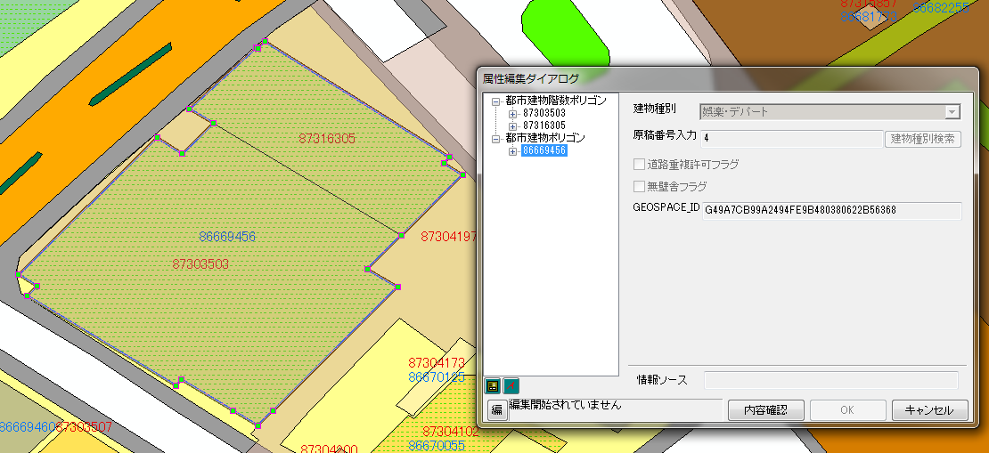

BuildOid2Step.exe

 |  | ※実行後イメージ

更新する時の仕様
①BUILDING_ID以外のフィールドは更新しない。
②既にIDが入力されている場合、
更新するIDと全く一緒であればレコードを更新しない。

 |  | ・階数ポリゴン（BUILDING_STEP）に格納先フィールドが無い場合は、処理を中断しエラー出力する。

 |  | ・メッシュリストに指定されたメッシュの桁数に応じてメッシュ参照先DBへアクセスし、3次メッシュ単位で処理を行う。
 |  |  | ＊国内スキーマ：CITYMESH(8桁)
 |  |  | ＊ASEANスキーマ：TERTIARYMESH(10桁)
 |  |  | ＊上記以外：処理を中断

処理フロー
処理フロー

全体フロー
DB接続フロー
開始
開始

コマンドライン引数解析
編集対象DBに接続成功か
NO

YES
DB接続
NO
SDEか
NO
検索・更新
YES
FGDB/PGDBか
NO
バージョン対応しているか

正常終了
YES
YES
SDE.DEFAULT 以外のバージョンか
NO

YES
BUILDINGレイヤが存在するか
NO

YES

BUILDING_STEP レイヤが存在するか
NO

YES
BUILDING_STEPに BUILDING_IDフィールドが 存在するか
NO

YES

メッシュリスト 取得成功か
NO

YES

メッシュリスト内のメッシュコードの桁数は8か
NO

メッシュリスト内のメッシュコードの桁数は10か
YES
NO

CITYMESHが 存在するか
NO

YES
YES
TERTIARYMESHが 存在するか
NO

YES
エラー出力

終了
異常終了

検索・更新フロー

開始

メッシュリスト分ループ

メッシュ矩形取得

メッシュ矩形分ループ

メッシュ矩形にバッファ付与して拡大

バッファメッシュ矩形内の 建物ポリゴン検索

建物ポリゴン分ループ

レコードを保持

建物ポリゴンのRTreeを作成

バッファメッシュ矩形内の 階数ポリゴン検索

階数ポリゴン分ループ

当該メッシュと Disjoint or Touches ではないか
NO

次の階数ポリゴンへ

階数ポリゴンと重なる 建物ポリゴンをRTreeから検索

RTree検索結果分ループ

階数ポリゴンは 建物ポリゴンに 完全内包されているか
NO

次の結果へ
YES

建物ポリゴンの OBJECTIDを保持

階数ポリゴンの
BUILDING_IDは空か
NO

保持した建物ポリゴンのOBJECTIDと異なるか
NO

YES

YES

階数ポリゴン更新
次の階数ポリゴンへ

終了

